상품제안서
야외용 방수 기능 플리스 캠핑 담요 | 상품코드: S44196

 |  |  |  |  |  |  | 02-713-8555 | www.synergygift.co.kr
 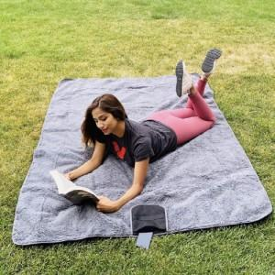 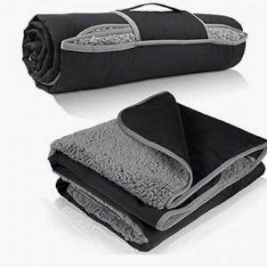

【상세/제작정보】

【인쇄/포장옵션】 | 풀칼라 / OPP(비닐)

【공급단가】 | 수량 | 50~ | 100~ | 300~ | 1,000~ | 3,000~
*VAT별도 | 단가 | 12,670원 | 11,990원 | 11,400원 | 11,000원 | 10,690원

【상품 URL】 | https://www.synergygift.co.kr:443/src/goods_detail.php?gdno=44196

